Sheet1
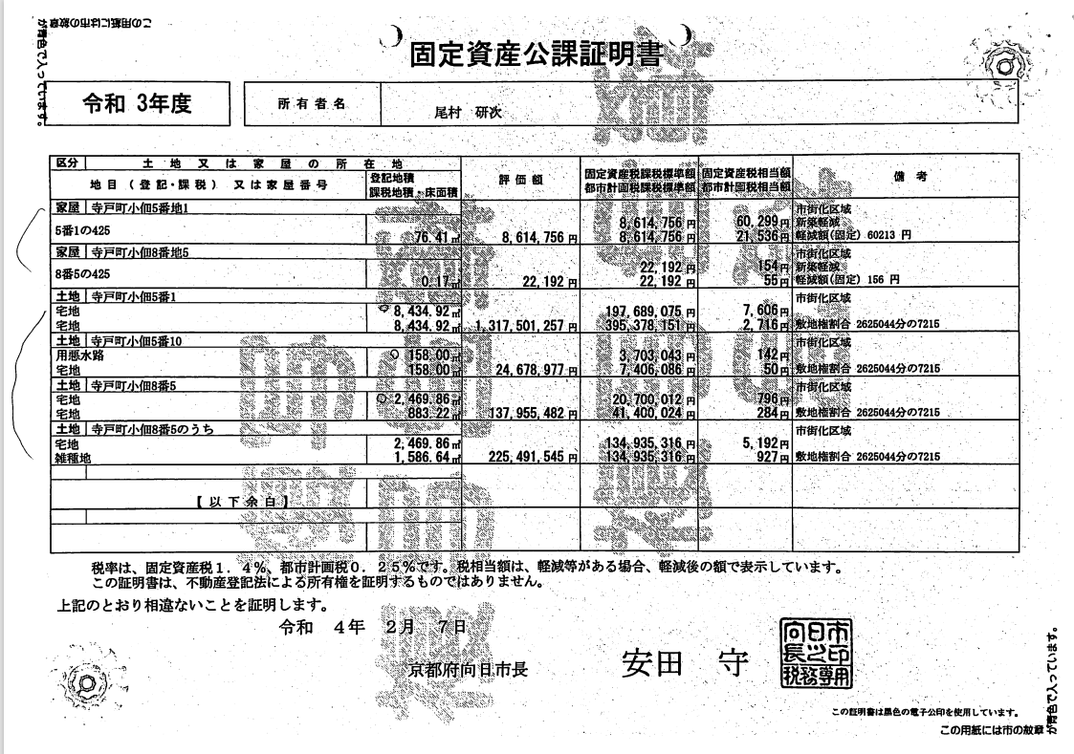
土地、家屋の価格計算シート |  |  | ｖ1.2 |  |  | 作成日： | 2024-12-18

名称： | アパガーデンコート京都駅前306号室
所在：
年度： | 令和6年

 |  | 評価額 |  |  | 評価額
 | 家屋 | 4,558,300 |  | 土地 | 991,624,500
 | 家屋 |  |  | 土地
 | 家屋 |  |  | 土地
 | 家屋 |  |  | 土地
 | 家屋 |  |  | 土地
 | 家屋計 | 4,558,300 | ① | 土地総計 | 991,624,500 | ②

 | 仲介手数料（税込） | 1,551,000 | ⑩

 | 固定資産税相当額 | 30,307

 | 敷地権の割合 | 6,175 | ③ | 持分対応土地評価額 | 12,260,810 | ⑤：②×③÷④
 |  | 499,419 | ④ | 家屋評価額 | 4,558,300 | ①
 |  |  |  | 土地建物評価額 | 16,819,110 | ①+⑤
 | 売買代金の総計 | 45,000,000 | ⑥

 | 土地 | 32,804,140 | ⑦：⑥×①÷（①＋⑤） |  |  | 土地比率 | 0.72898090327
 | 建物（税込） | 12,195,860 | ⑥-⑦ |  |  | 建物比率 | 0.27101909673

 | 土地仲介（税込） | 1,130,649 | ⑧：⑩×①÷（①＋⑤）
 | 建物仲介（税込） | 420,351 | ⑩-⑧

 | 土地固定資産税相当額 | 22,093
 | 建物固定資産税相当額（税込） | 8,214

